Sheet1
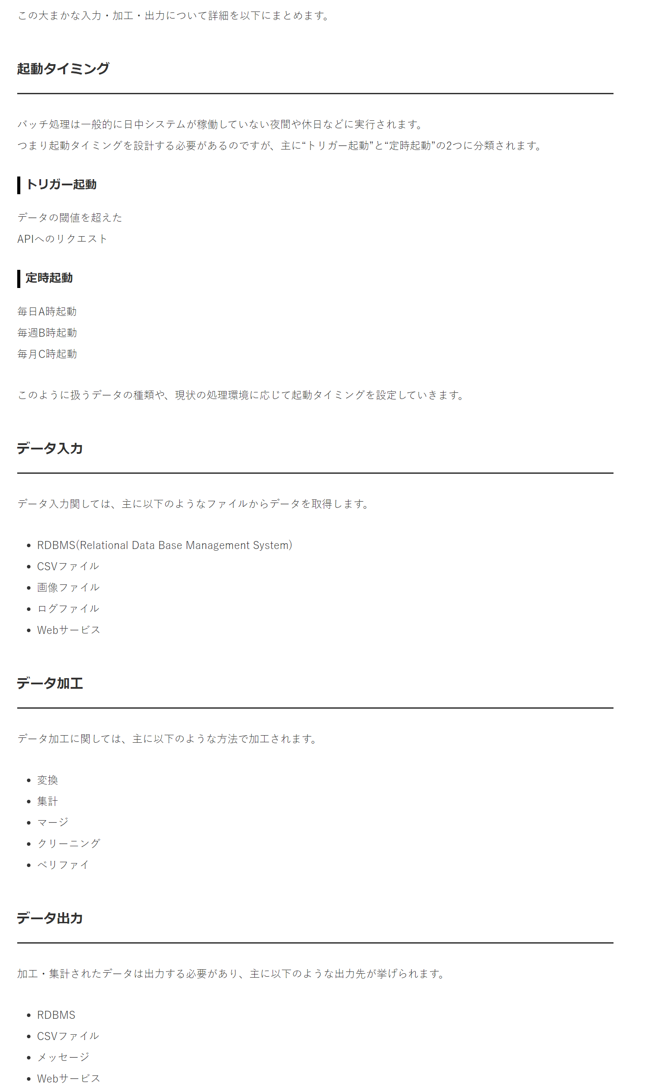
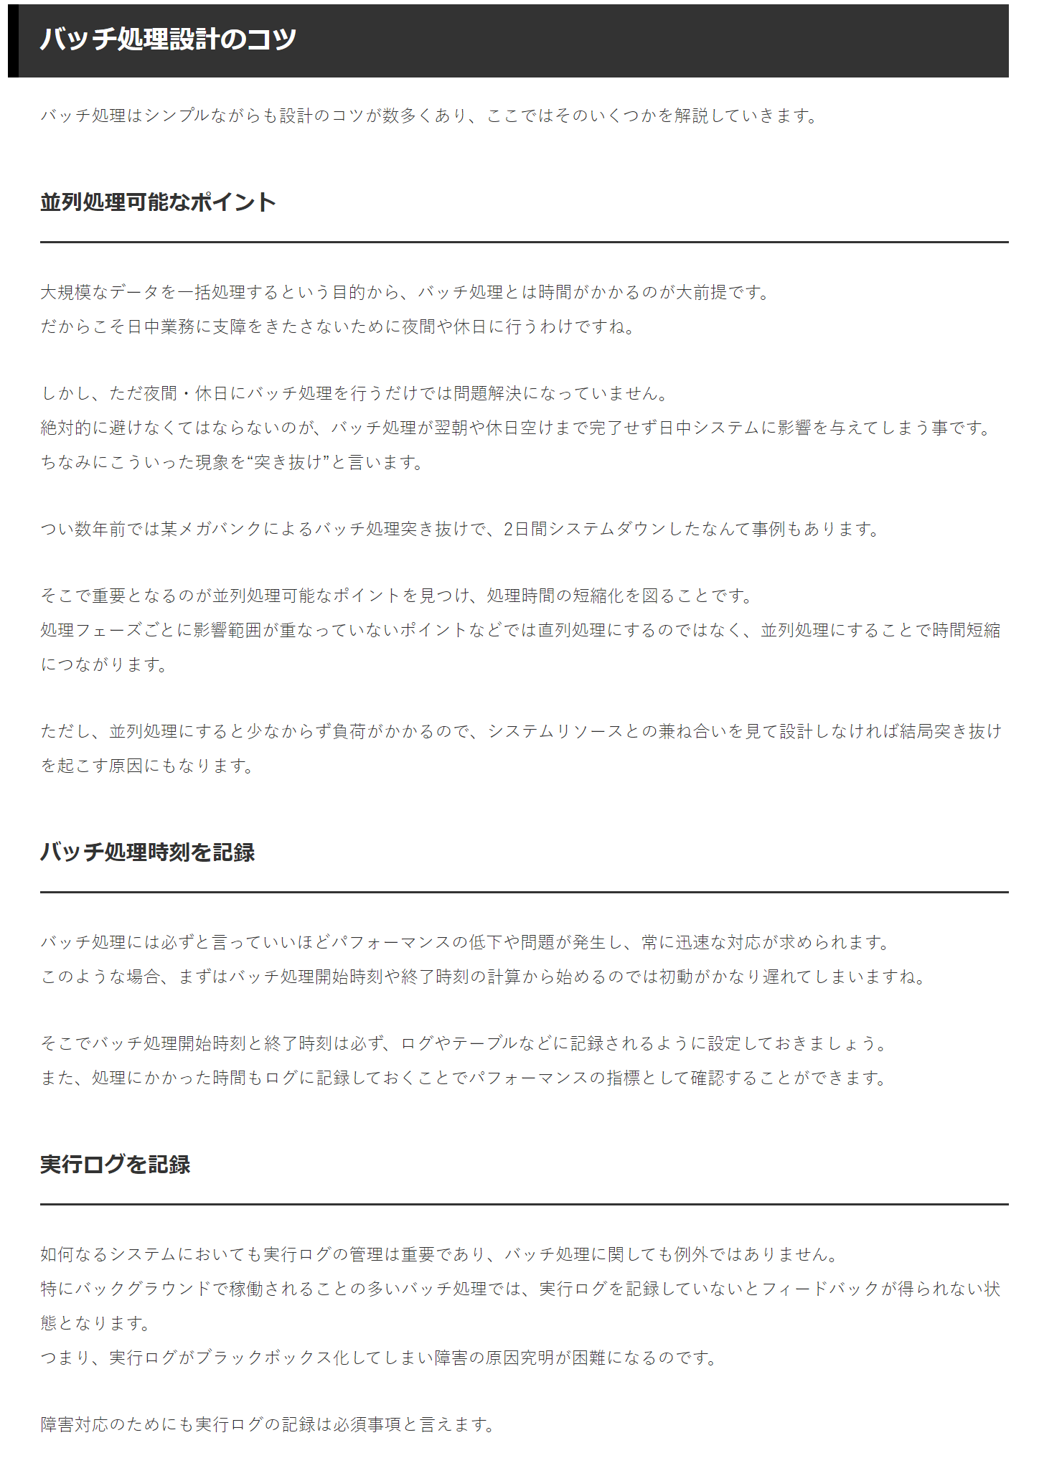
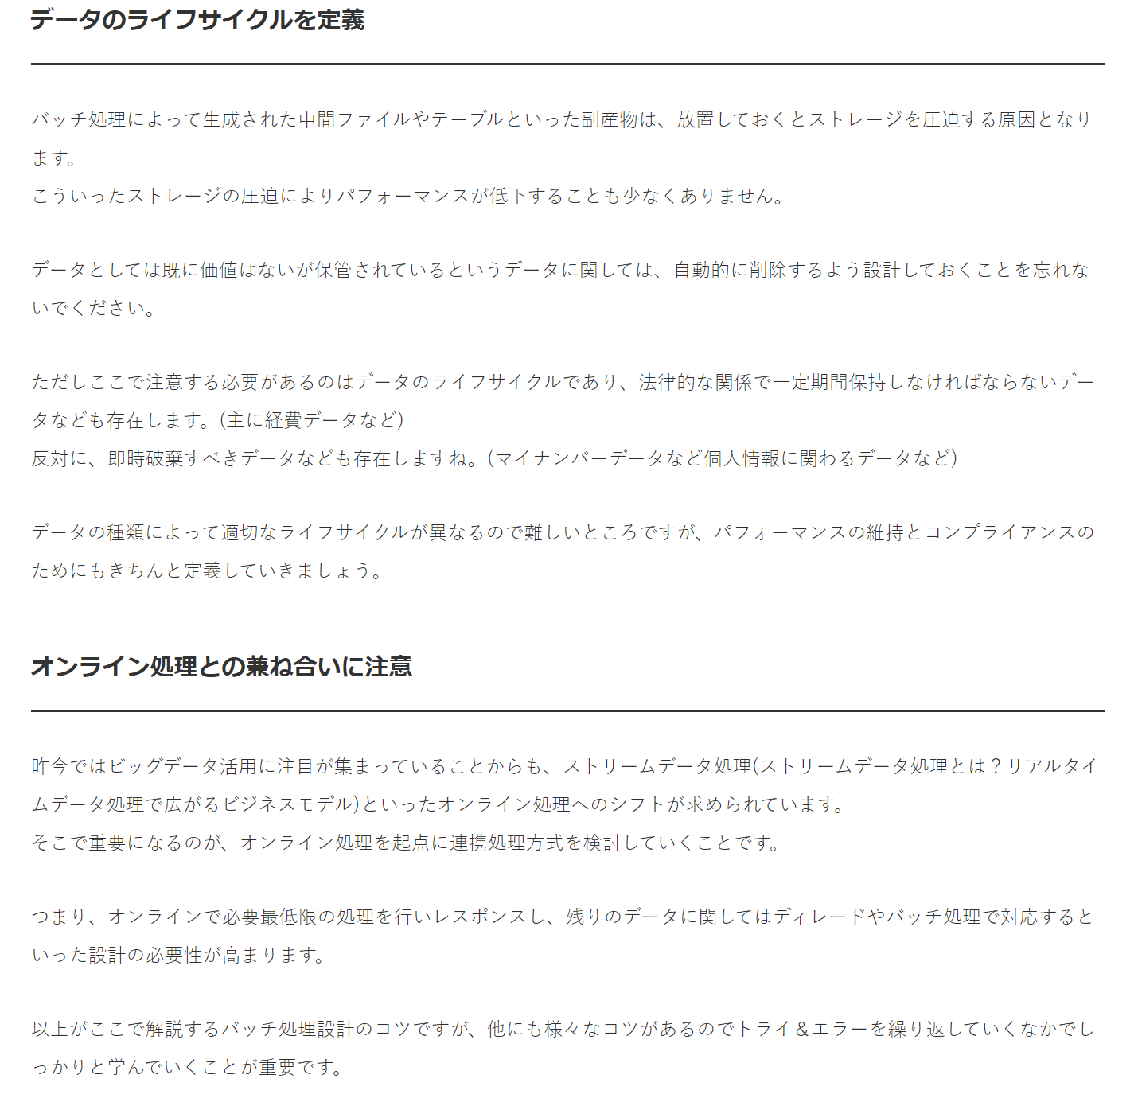
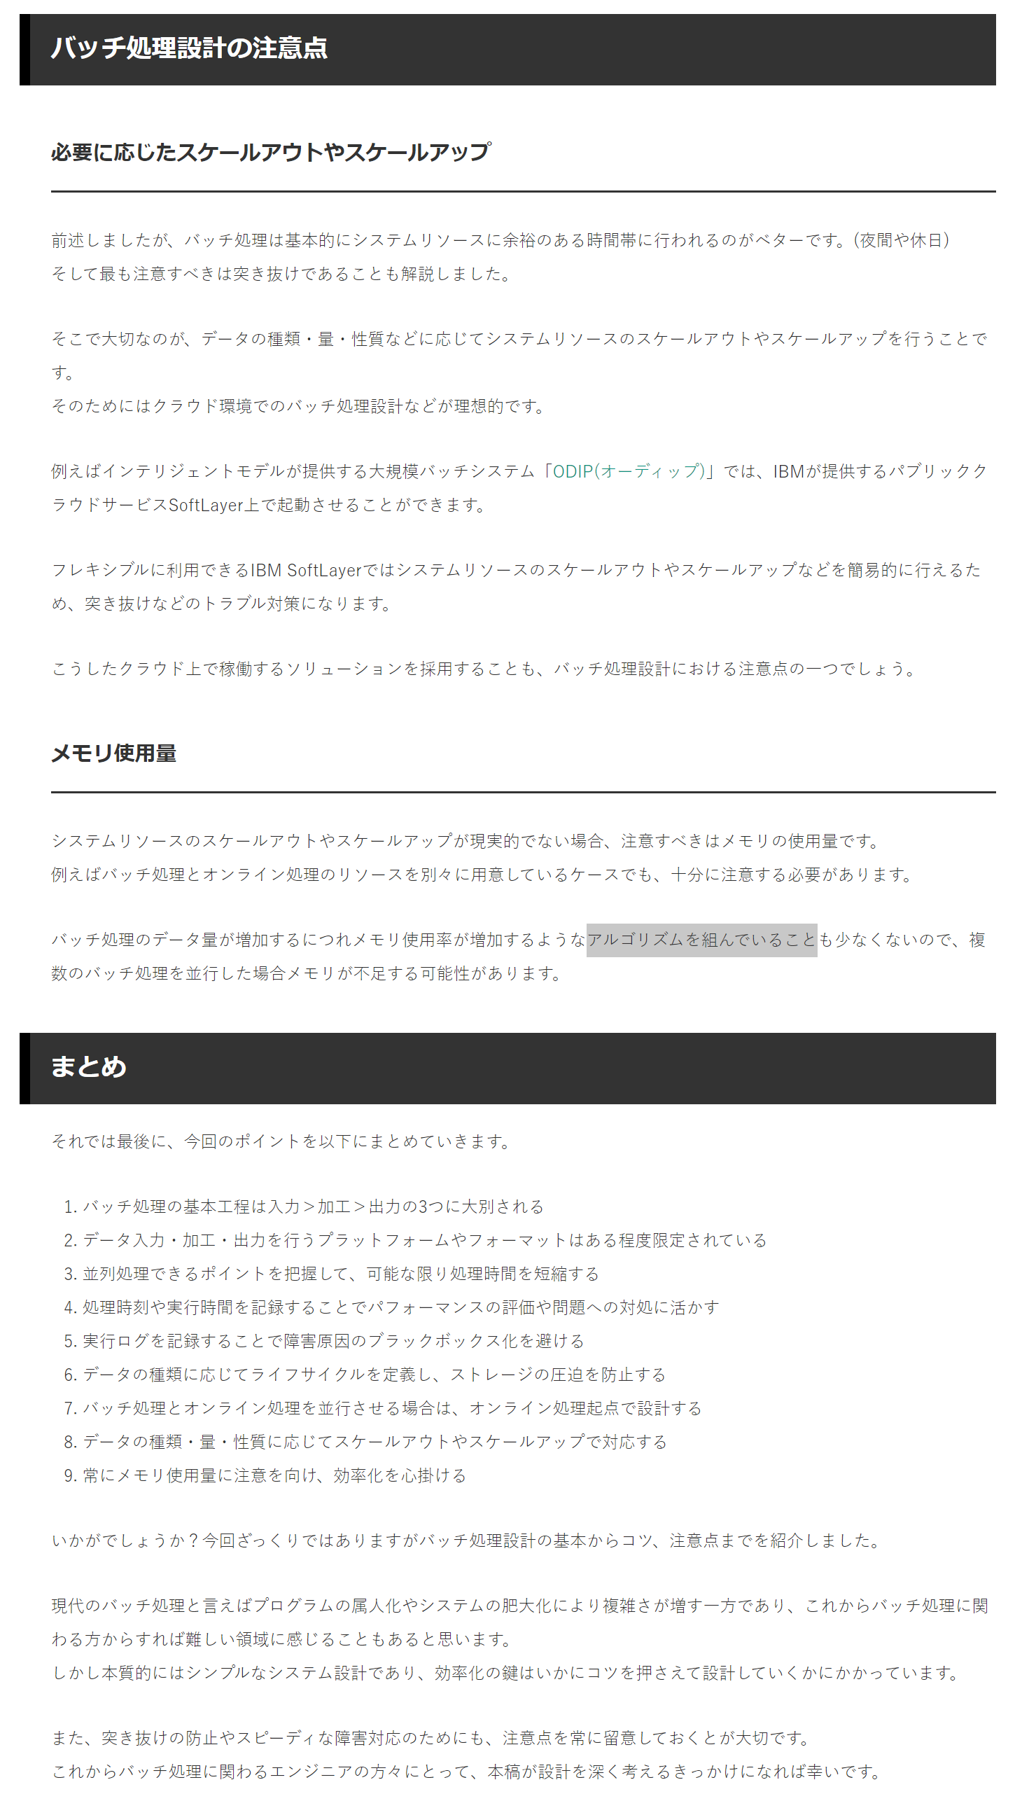
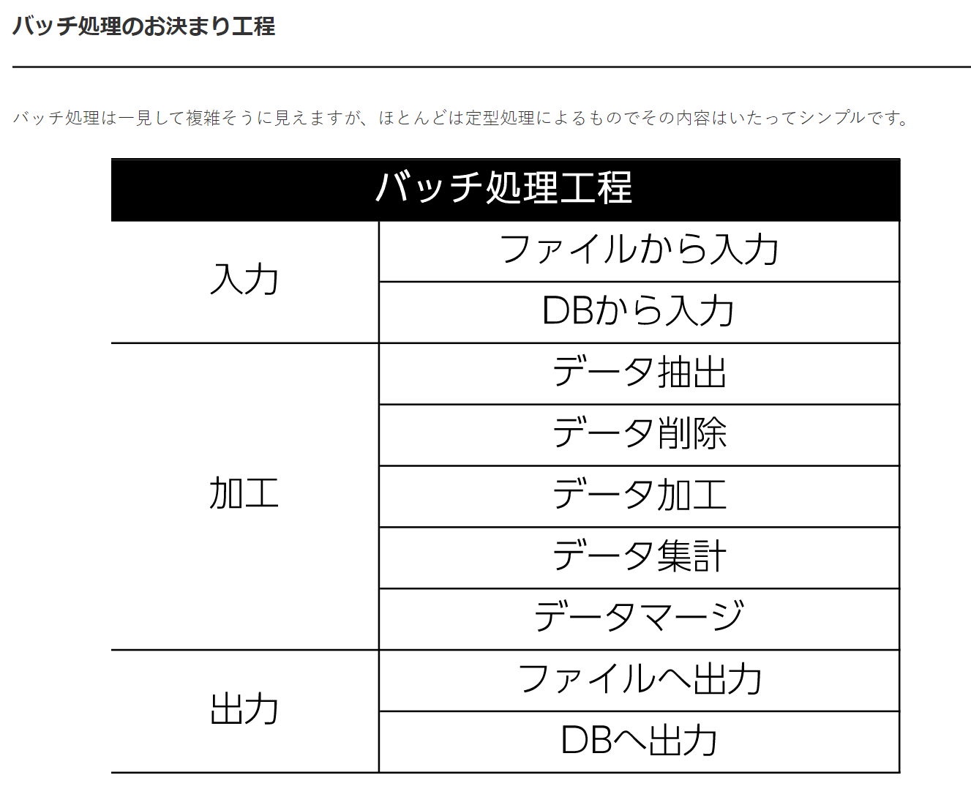

このように、バッチ処理設計では大まかに入力＞加工＞出力と3つの工程に分類することができます。
まず入力工程で必要なデータをファイルやDB(データベース)から取得し、それを加工工程にて必要なデータだけに絞り込みます。
同工程でデータをまとめたら、最後に出力工程でファイルやDBにデータを保管し完了です。
バッチ処理設計が複雑化するのはリカバリーポイントの増加やプログラムの属人化が原因で肥大化したシステムにあり、バッチ処理事態が複雑なプロセスではないのです。
この大まかな入力・加工・出力について詳細を以下にまとめます。

Sheet2
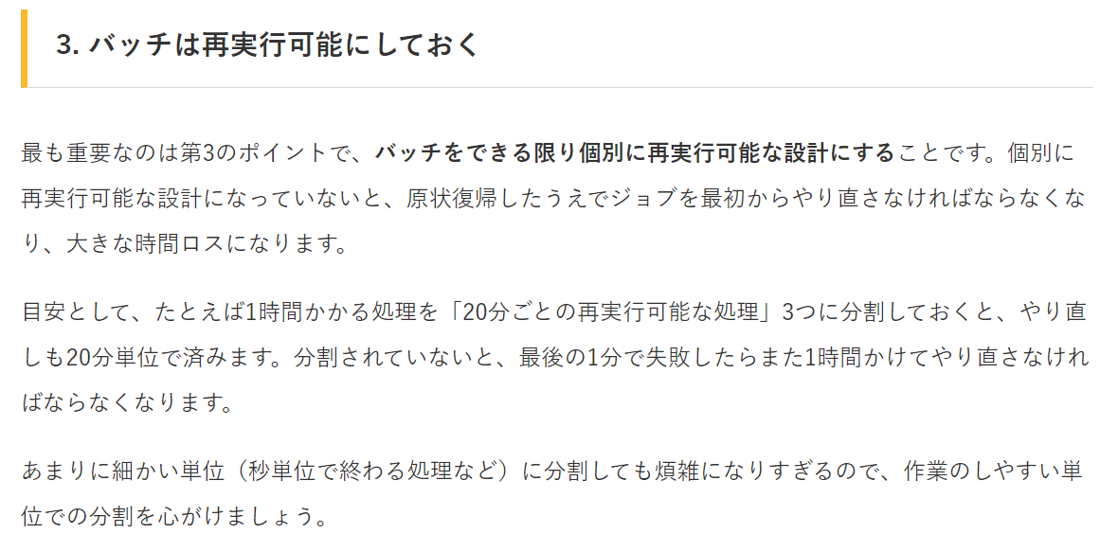
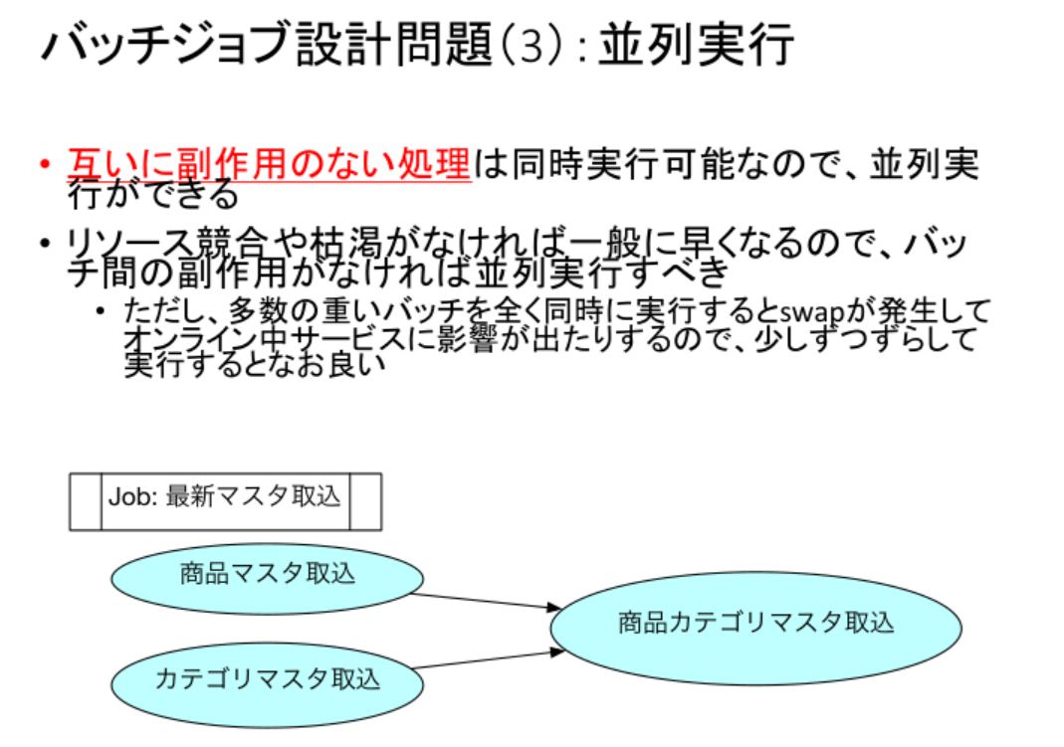
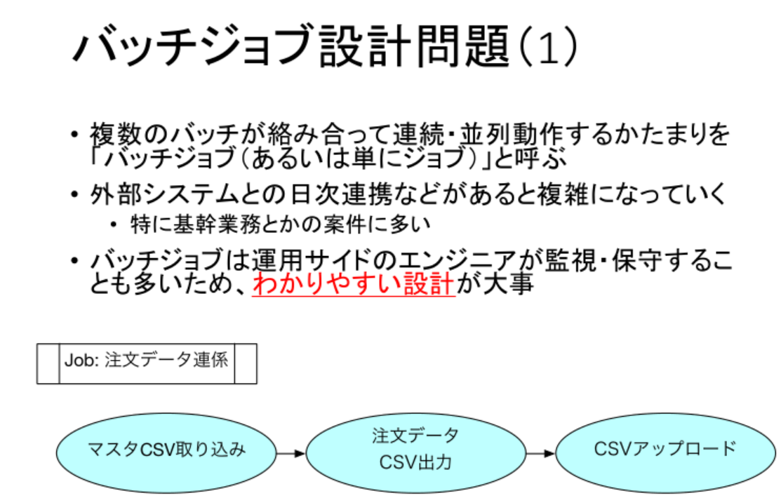

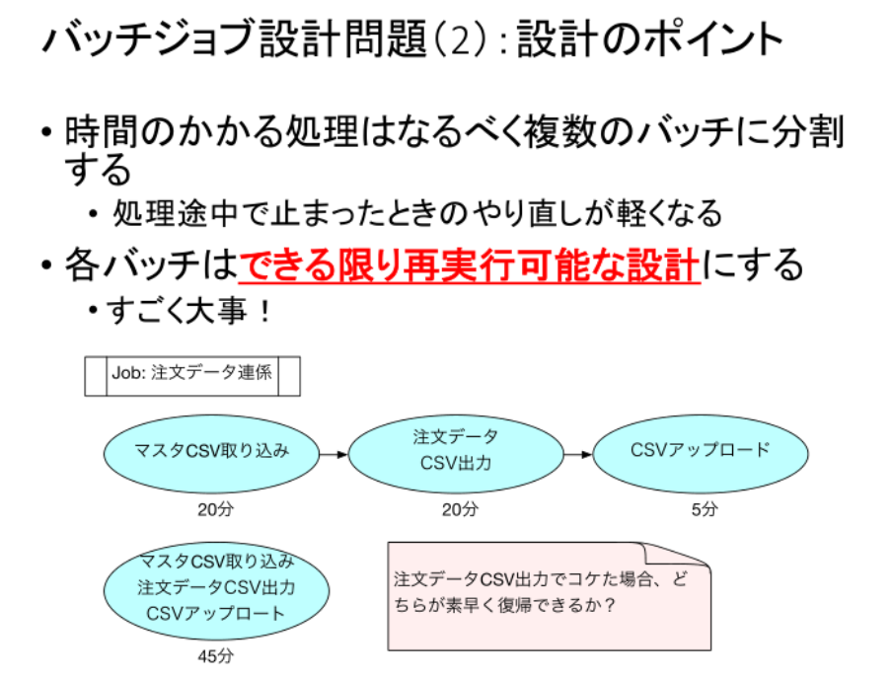

第2のポイントは、時間のかかる処理をなるべく複数のバッチに分割することです。
「データ取り込みのバッチ」「バリデーションのバッチ」「データ処理のバッチ」「データ保存のバッチ」というように、
処理の内容に応じた分割はもちろん、アトミックでない処理ならたとえば1000件ずつに水平分割することも検討します。
繰り返しますが「バリデーション（単純データチェック）のバッチ」を分けておくのは非常に有用なので、優先的に分割しましょう。
バリデーションのバッチは他でも使えることが多いので、独立したバッチにしておくと後々助かります。

Sheet3
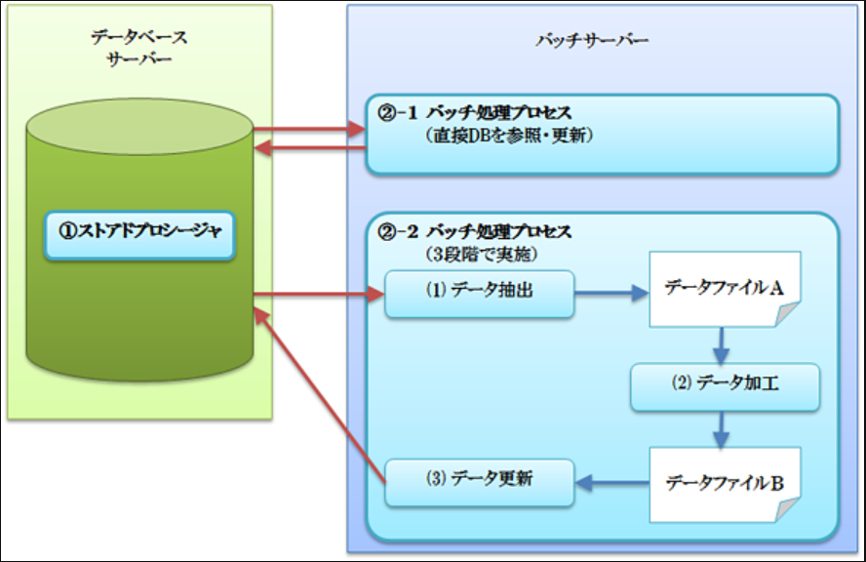

Spring Batch簡単
Javaバッチ処理の設計とJOB（ジョブ）設計の例を示します。以下の例では、Spring Batchフレームワークを使用してバッチ処理を実行します。
1. バッチジョブの設計
バッチジョブは、複数のステップから構成されます。各ステップは、特定の処理を実行します。以下の例では、2つのステップを持つバッチジョブを定義します。
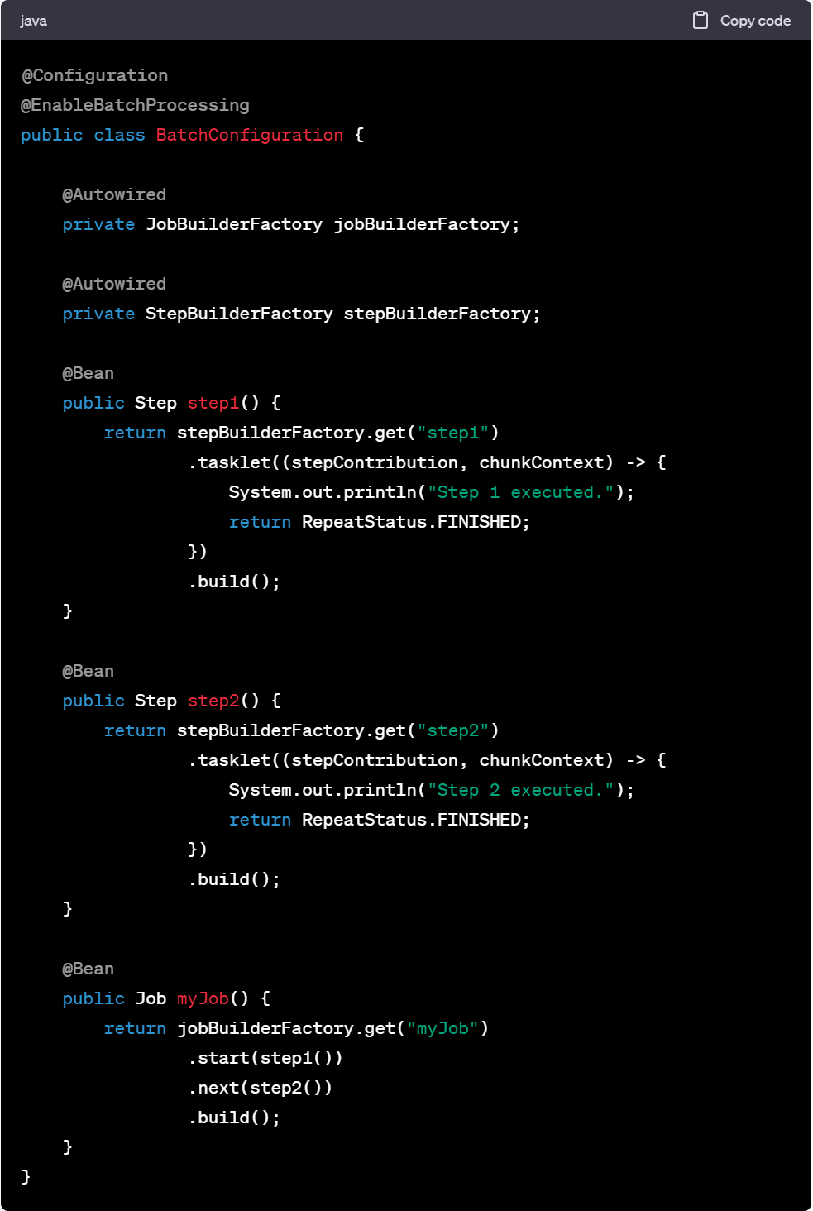
@Configuration
@EnableBatchProcessing
public class BatchConfiguration {
@Autowired
private JobBuilderFactory jobBuilderFactory;
@Autowired
private StepBuilderFactory stepBuilderFactory;
@Bean
public Step step1() {
return stepBuilderFactory.get("step1")
.tasklet((stepContribution, chunkContext) -> {
System.out.println("Step 1 executed.");
return RepeatStatus.FINISHED;
})
.build();
}
@Bean
public Step step2() {
return stepBuilderFactory.get("step2")
.tasklet((stepContribution, chunkContext) -> {
System.out.println("Step 2 executed.");
return RepeatStatus.FINISHED;
})
.build();
}
@Bean
public Job myJob() {
return jobBuilderFactory.get("myJob")
.start(step1())
.next(step2())
.build();
}
}

上記の例では、step1とstep2という2つのステップを定義し、myJobという名前のジョブを作成しています。
それぞれのステップは、単純なタスクを実行していることを示すメッセージを出力しています。

2. ジョブの実行
バッチジョブを実行するためには、Spring BatchのJobLauncherを使用します。以下の例では、バッチジョブを起動して実行しています。
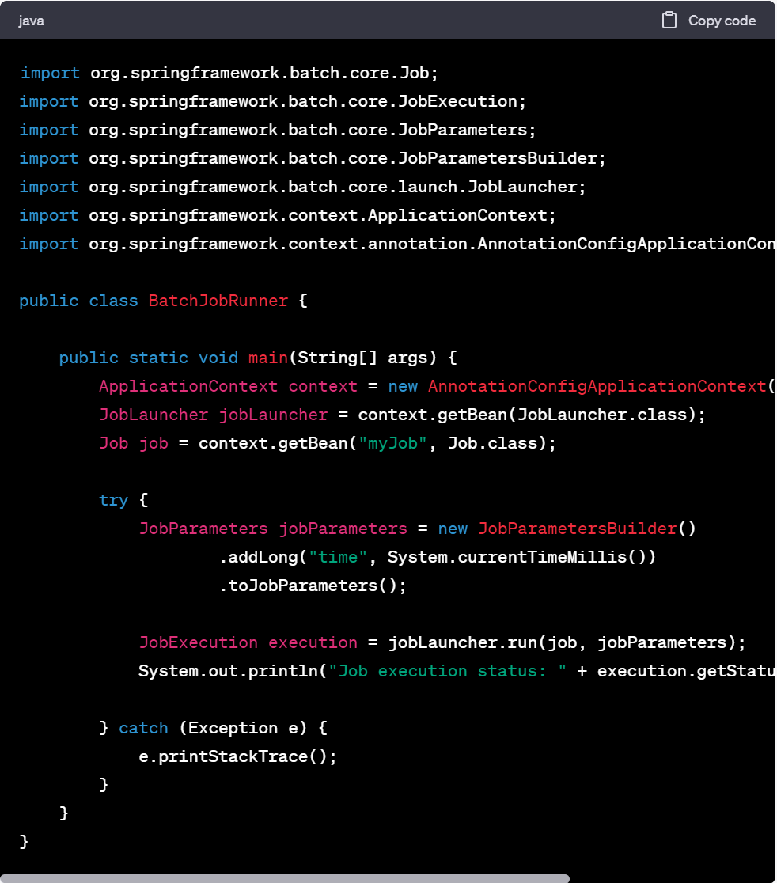
import org.springframework.batch.core.Job;
import org.springframework.batch.core.JobExecution;
import org.springframework.batch.core.JobParameters;
import org.springframework.batch.core.JobParametersBuilder;
import org.springframework.batch.core.launch.JobLauncher;
import org.springframework.context.ApplicationContext;
import org.springframework.context.annotation.AnnotationConfigApplicationContext;
public class BatchJobRunner {
public static void main(String[] args) {
ApplicationContext context = new AnnotationConfigApplicationContext(BatchConfiguration.class);
JobLauncher jobLauncher = context.getBean(JobLauncher.class);
Job job = context.getBean("myJob", Job.class);
try {
JobParameters jobParameters = new JobParametersBuilder()
.addLong("time", System.currentTimeMillis())
.toJobParameters();
JobExecution execution = jobLauncher.run(job, jobParameters);
System.out.println("Job execution status: " + execution.getStatus());
} catch (Exception e) {
e.printStackTrace();
}
}
}

上記の例では、SpringのApplicationContextを使用してBatchConfigurationをロードし、JobLauncherとJobを取得します。
JobParametersを作成して、JobLauncherのrunメソッドを呼び出してジョブを実行します。

Spring Batch複雑
実際のバッチ処理では、各ステップにはデータの読み取りや加工、データベースの更新などの実際の処理が含まれることが一般的です。
また、Spring Batchでは、チャンク指向の処理やリスナーの使用、トランザクション管理などの高度な機能も利用することができます。

バッチ処理の設計とジョブ設計は、具体的な要件に応じて柔軟に行われます。
以下に、一般的なバッチ処理の例として、CSVファイルの読み取りとデータベースへの書き込みを行うジョブ設計の例を示します。
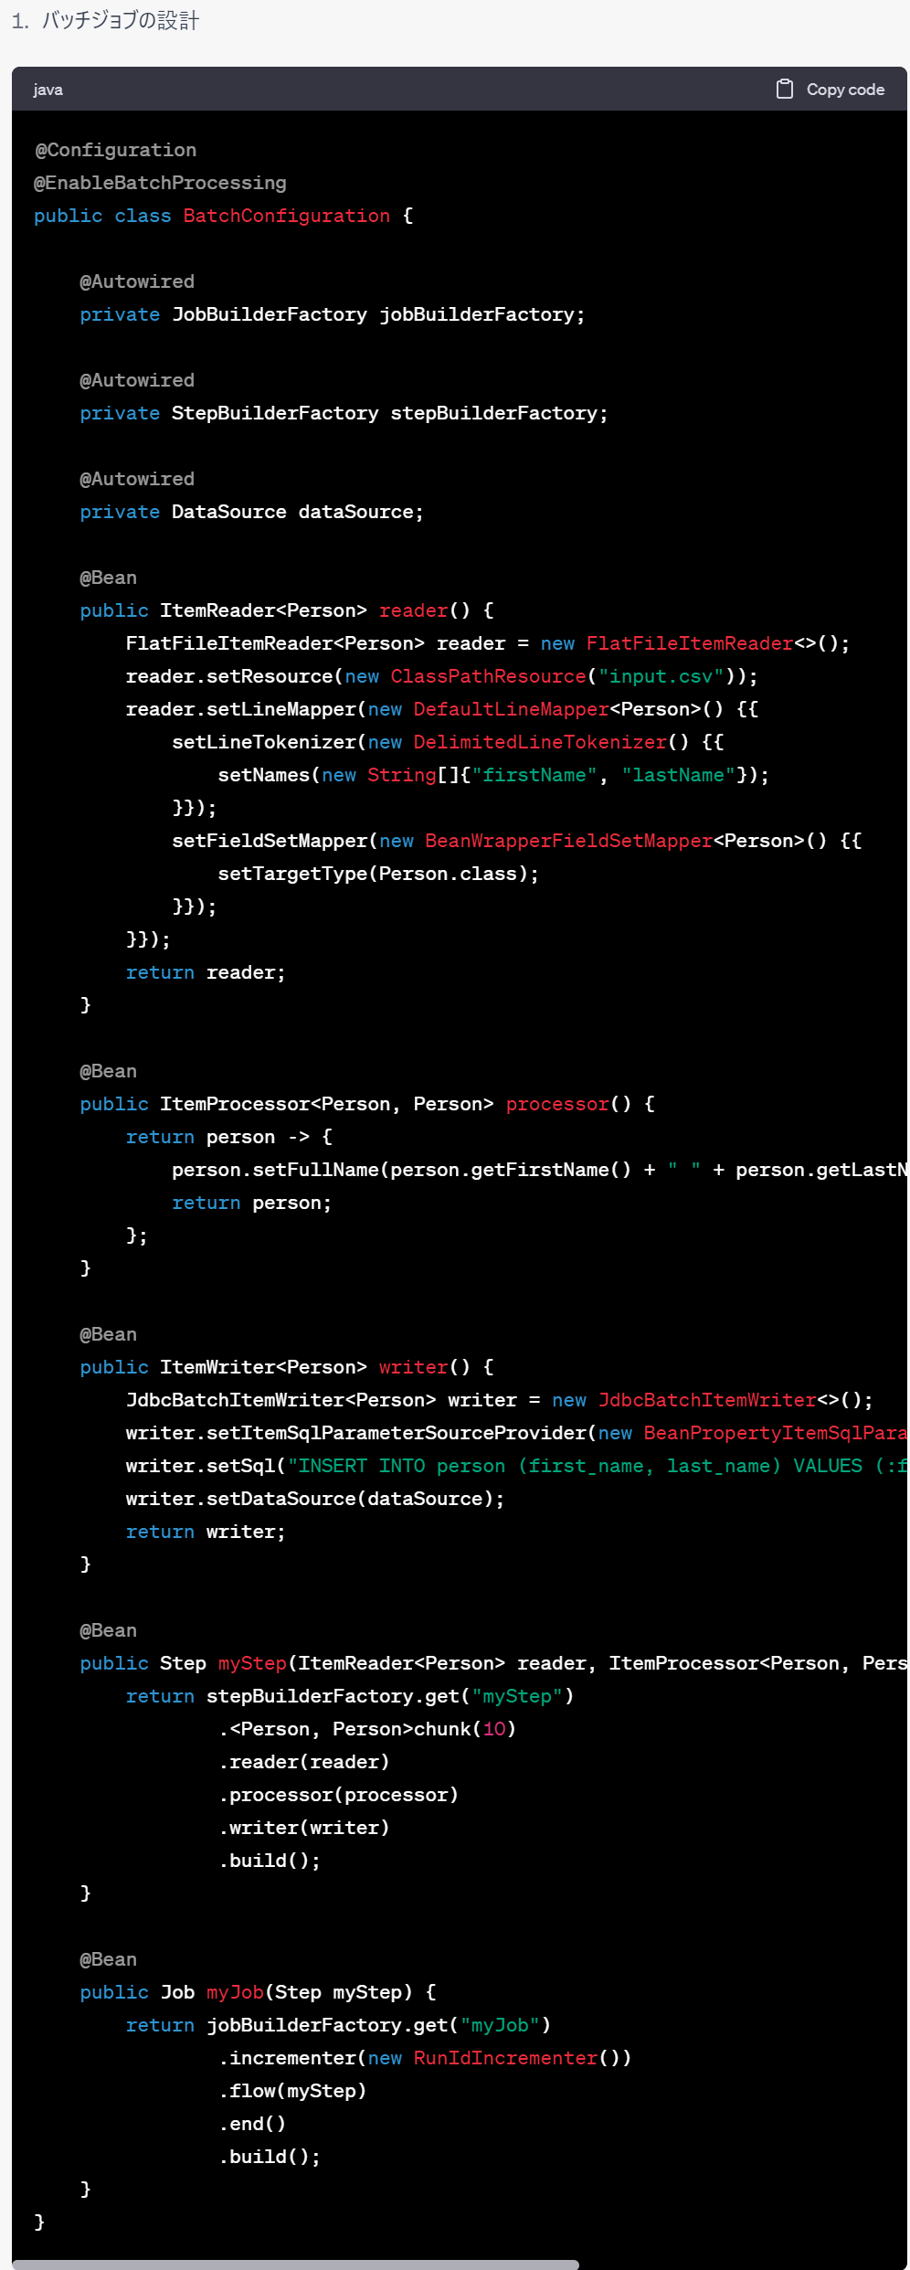

@Configuration
@EnableBatchProcessing
public class BatchConfiguration {
@Autowired
private JobBuilderFactory jobBuilderFactory;
@Autowired
private StepBuilderFactory stepBuilderFactory;
@Autowired
private DataSource dataSource;
@Bean
public ItemReader<Person> reader() {
FlatFileItemReader<Person> reader = new FlatFileItemReader<>();
reader.setResource(new ClassPathResource("input.csv"));
reader.setLineMapper(new DefaultLineMapper<Person>() {{
setLineTokenizer(new DelimitedLineTokenizer() {{
setNames(new String[]{"firstName", "lastName"});
}});
setFieldSetMapper(new BeanWrapperFieldSetMapper<Person>() {{
setTargetType(Person.class);
}});
}});
return reader;
}
@Bean
public ItemProcessor<Person, Person> processor() {
return person -> {
person.setFullName(person.getFirstName() + " " + person.getLastName());
return person;
};
}
@Bean
public ItemWriter<Person> writer() {
JdbcBatchItemWriter<Person> writer = new JdbcBatchItemWriter<>();
writer.setItemSqlParameterSourceProvider(new BeanPropertyItemSqlParameterSourceProvider<>());
writer.setSql("INSERT INTO person (first_name, last_name) VALUES (:firstName, :lastName)");
writer.setDataSource(dataSource);
return writer;
}
@Bean
public Step myStep(ItemReader<Person> reader, ItemProcessor<Person, Person> processor, ItemWriter<Person> writer) {
return stepBuilderFactory.get("myStep")
.<Person, Person>chunk(10)
.reader(reader)
.processor(processor)
.writer(writer)
.build();
}
@Bean
public Job myJob(Step myStep) {
return jobBuilderFactory.get("myJob")
.incrementer(new RunIdIncrementer())
.flow(myStep)
.end()
.build();
}
}

上記の例では、CSVファイルからPersonオブジェクトを読み取り、プロセッサで処理し、データベースに書き込むバッチジョブを設計しています。
readerはCSVファイルを読み取り、processorはデータの加工を行い、writerはデータベースに書き込む役割を担当しています。
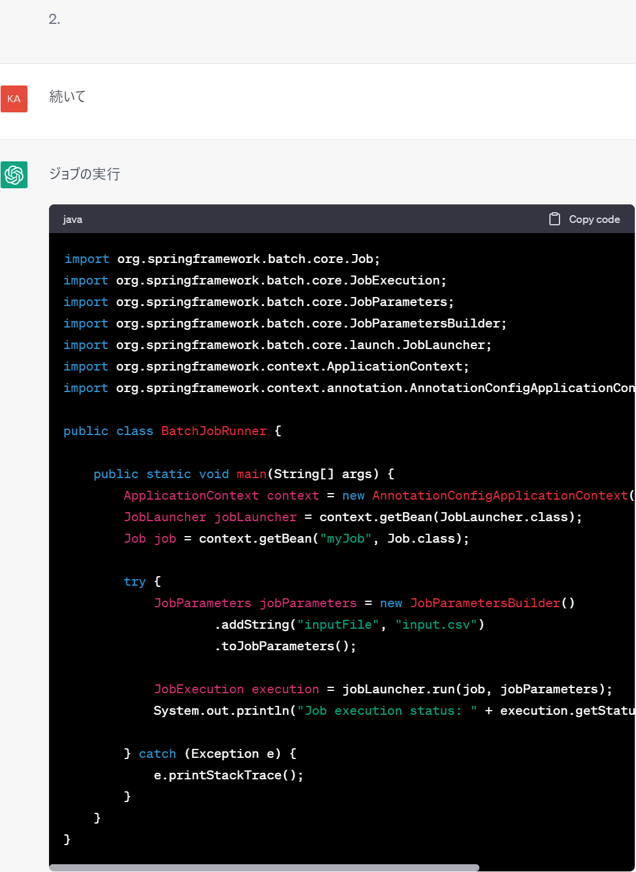

import org.springframework.batch.core.Job;
import org.springframework.batch.core.JobExecution;
import org.springframework.batch.core.JobParameters;
import org.springframework.batch.core.JobParametersBuilder;
import org.springframework.batch.core.launch.JobLauncher;
import org.springframework.context.ApplicationContext;
import org.springframework.context.annotation.AnnotationConfigApplicationContext;
public class BatchJobRunner {
public static void main(String[] args) {
ApplicationContext context = new AnnotationConfigApplicationContext(BatchConfiguration.class);
JobLauncher jobLauncher = context.getBean(JobLauncher.class);
Job job = context.getBean("myJob", Job.class);
try {
JobParameters jobParameters = new JobParametersBuilder()
.addString("inputFile", "input.csv")
.toJobParameters();
JobExecution execution = jobLauncher.run(job, jobParameters);
System.out.println("Job execution status: " + execution.getStatus());
} catch (Exception e) {
e.printStackTrace();
}
}
}

上記の例では、BatchConfigurationを使用してSpringのApplicationContextを作成し、JobLauncherとJobを取得します。
JobParametersには、入力ファイルのパラメータなど、ジョブの実行に必要なパラメータを指定します。
実際のバッチ処理では、データの加工やバリデーション、トランザクション管理、エラーハンドリングなどの機能を追加することが一般的です。
Spring Batchでは、これらの機能をサポートしており、柔軟なバッチ処理の設計が可能です。

